Arbeitshinweise
Arbeitshinweise

Bei Fragen zum Urlaubsplaner nutzen Sie einfach eine der folgenden Kontaktmöglichkeiten:
ü | Schreiben Sie einen Kommentar auf meiner Website | www.Schwed.org
ü | Schreiben Sie mir eine Email: | info@schwed.org
Sie nutzen aktuell die KOSTENLOSE VERSION DES URLAUBSPLANERS. Diese Version ist für Privatpersonen und maximal 2 Mitarbeiter nutzbar.
Mit der VOLLVERSION erhalten Sie eine anpassbare und individuell erweiterbare Version für Ihr Unternehmen (hier klicken)
Weitere Vorteile der VOLLVERSION:
- Individuell anpassbar
- Ohne Kennwort - Praktische Navigationsmöglichkeit zu den unterschiedlichen Tabellenblättern
- Automatische Feiertage UND Ferien werden hervorgehoben
- verschiedene Jahresübersichten
- Einzelansicht der Mitarbeiter mit allen Urlaubstagen, auch als Urlaubsantrag nutzbar

So können Sie die kostenlose Vorlage benutzen:
Erstellen Sie sich daher immer eine Sicherungskopie des Originals, auf die Sie bei Bedarf wieder zugreifen können.

Mitarbeitername und Urlaubstage eingeben

1. Tragen Sie jeweils die Mitarbeiternamen und den entsprechenden Urlaubsanspruch auf dem Tabellenblatt "Mitarbeiter" ein.
Damit werden die Mitarbeiternamen und der Urlaubsanspruch auf alle Tabellenblätter übernommen
2. Ganze und halbe Urlaubstage eintragen: Tragen Sie eine 1 für einen ganzen Tag Urlaub ein, halbe Urlaubstage werden mit 0,5 eingetragen. TIPP: Sie möchten mehrere Tage Urlaub auf einmal eintragen? Markieren Sie zunächst alle Tage im Kalenderblatt, dann tragen Sie z. B. eine 1 ein und schließen die Eingabe mit STRG + Return ab.
Der Resturlaub wird automatisch errechnet und grün eingefärbt.
3. Feiertage werden automatisch berücksichtigt. Bitte kontrollieren Sie die eingetragenen Feiertage und beachten Sie die Hinweise auf dem Tabellenblatt "Feiertage"

VOLL-Versionen des Planers
Weitere Versionen des Excel-Urlaubsplaners
Neben dieser kostenlosen Version für 2 Mitarbeiter stelle ich weitere Bezahlversionen des Excel-Urlaubsplaners zur Verfügung:www.Schwed.org
für bis zu 10, 20, 30, 50, 75 oder 100 Mitarbeiter
Vorteile der Bezahlversionen:
• Kein Kennwortschutz
• Individuell anpassbar und erweiterbar
• mit Anleitung zur Benutzung und Anpassung
• Zusatzfeatures (siehe Screenshots unten):
- Resturlaub aus Vorjahr kann erfasst werden - Schulferien werden angezeigt
- Navigations-Menü zur besseren Übersicht
- Jahreskalender aller Mitarbeiter
- Jahresübersicht über genommene Urlaubstage pro Mitarbeiter
- Alle Tabellenblätter sind für den Druck optimiert
- Einzelauswertung pro Mitarbeiter inkl. Urlaubsantrag
Klicken Sie auf das Bild für mehr Informationen
Tipps und Tricks zu Excel und Office direkt in Ihr Postfach:
(c) www.Schwed.org
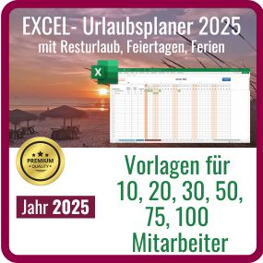
Ja, her mit den kostenlosen Office-Tipps direkt ins E-Mail-Postfach

Bei Fragen zum Urlaubsplaner oder individuellen Anpassungswünschen,
schreiben Sie mir einfach eine E-Mail: | ü | info@schwed.org

Vorlage versch. Fehlzeiten
Zusätzlich zur Verwaltung von Urlaubstagen, habe ich auch eine EXCEL-Vorlage im Angebot, mit der Sie Urlaub UND verschiedene Fehlzeiten verwalten können: Urlaub, Kranktage, Fortbildung, ....

In der Vorlage können Sie bis zu 8 Fehlzeitenarten individuell an Ihre Anforderungen anpassen.
Ansonsten ist die Funktionsweise analog der Urlaubsplaner-Vorlage.
Mehr dazu auf meiner Webseite: | Vorlage Fehlzeiten

Hier ein Blick in die Fehlzeiten-Vorlage 2024, analog ist die Vorlage für 2025: |  | Schauen Sie sich gerne die Vorteile des Fehlzeitenplaners in meinem kurzen Video an!
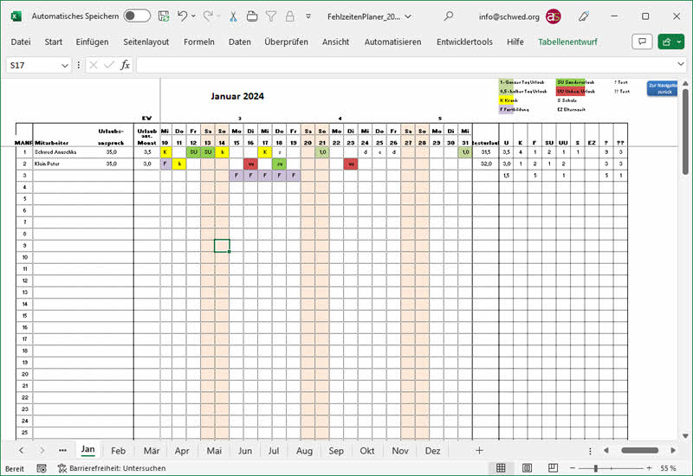
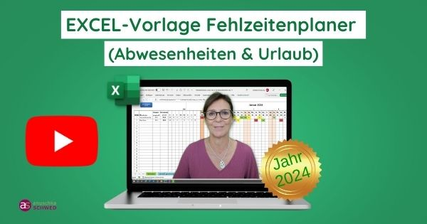

Feiertage
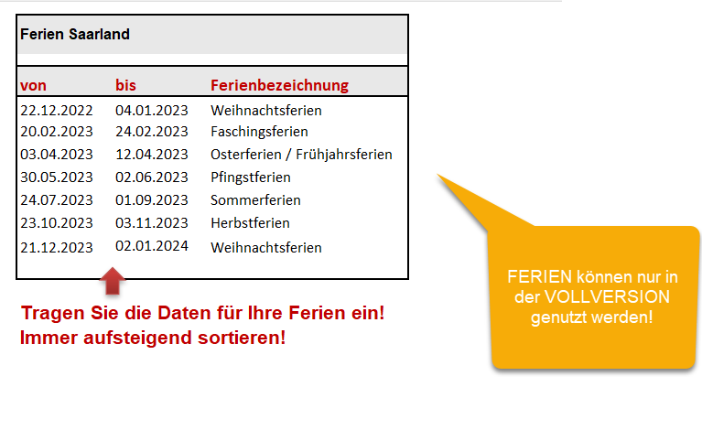
2025-01-01

Datum |  | Feiertag
2025-01-01 | 2025-01-01 | Neujahr | Die Feiertage werden automatisch in den Kalender übernommen. Es können Feiertage gelöscht werden und auch individuelle freie Tage eingetragen werden. Aber Achtung: Die gelb eingefärbten Feiertage werden automatisch jedes Jahr neu berechnet. Wenn die Werte in den Zellen überschrieben werden, sind die Formeln gelöscht und die Feiertage werden nicht mehr automatisch berechnet. In den weißen Zellen können individuell freie Tage eingetragen werden.
2025-04-18 | 2025-04-18 | Karfreitag
2025-04-20 | 2025-04-20 | Ostersonntag
2025-04-21 | 2025-04-21 | Ostermontag
2025-05-01 | 2025-05-01 | Tag der Arbeit
2025-05-29 | 2025-05-29 | Chr. Himmelfahrt
2025-06-08 | 2025-06-08 | Pfingstsonntag
2025-06-09 | 2025-06-09 | Pfingstmontag
2025-06-19 | 2025-06-19 | Fronleichnam
2025-08-15 | 2025-08-15 | Mariä Himmelfahrt
2025-10-03 | 2025-10-03 | Nationalfeiertag
2025-11-01 | 2025-11-01 | Allerheiligen
2025-12-24 | 2025-12-24 | Heiligabend
2025-12-25 | 2025-12-25 | 1. WH-Feiertag
2025-12-26 | 2025-12-26 | 2. WH-Feiertag
2025-12-31 | 2025-12-31 | Silvester

Urlaubsantrag und MA Übersicht
